Solicitud gráfica
 | Área: | Matemáticas |  |  | Fecha:
 | Grado: | 9
 | Título del tema: | Sistemas de ecuaciones lineales |  |  | ¿Cuaderno de estudio o recurso? | Recurso
 | Editor: | Luisa Fernanda Nivia |  |  | Motor del recurso | M8A

 | Código guión o recurso: | MA_09_05_CO_REC150 | ← Para determinar este código, visite la hoja de Ayuda
 |  |  |  |  | ESPECIFICACIÓN DE ARCHIVOS A ENTREGAR
Núm. | Archivo Shutterstock o ruta en web | Imagen para: | Tipo | Ubicación de la imagen en el recurso M8A | Nombre imagen SMALL | Tamaño imagen SMALL | Nombre imagen ZOOM | Tamaño imagen ZOOM | Descripción | Observaciones
IMG01 | Ver observaciones (última columna de esta tabla) | Recurso M8A | Ilustración | Contenido | MA_09_05_CO_REC150_IMG01n.png | 286 x 286 px | MA_09_05_CO_REC150_IMG01a.png | 500 x 500 px | Sistema de ecuaciones 2x-3y=5; 3x-2y=5; se entregó el gif del sistema escrito en Latex, en el archivo MA_09_05_CO_REC150_FORM001. | 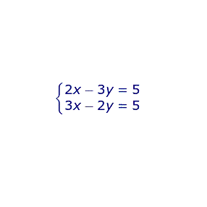
IMG02 | Ver observaciones (última columna de esta tabla) | Recurso M8A | Ilustración | Contenido | MA_09_05_CO_REC150_IMG02n.png | 286 x 286 px | MA_09_05_CO_REC150_IMG02a.png | 500 x 500 px | Proceso de solución del sistema dado por el método de eliminación. Esta imagen se compone de las fórmulas MA_09_05_CO_REC150_FORM002, MA_09_05_CO_REC150_FORM003 y MA_09_05_CO_REC150_FORM004, escritas en Latex. | 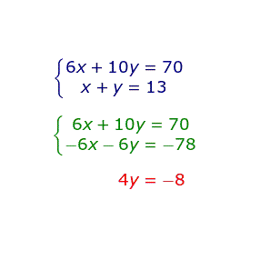
IMG03 | Ver observaciones (última columna de esta tabla) | Recurso M8A | Ilustración | Contenido | MA_09_05_CO_REC150_IMG03n.png | 286 x 286 px | MA_09_05_CO_REC150_IMG03a.png | 500 x 500 px | Sistema de ecuaciones 5x+2y=4, 6x+5y=23. El sistema se encuentra digitado en Latex en la fórmula MA_09_05_CO_REC150_FORM005 | 
IMG04 | Ver observaciones (última columna de esta tabla) | Recurso M8A | Ilustración | Contenido | MA_09_05_CO_REC150_IMG04n.png | 286 x 286 px | MA_09_05_CO_REC150_IMG04a.png | 500 x 500 px | Proceso de solución del sistema de ecuaciones 5x+2y=4, 6x+5y=23 mediante el método de eliminación. El sistema se encuentra en la fórmula MA_09_05_CO_REC150_FORM005; la fórmula en verde corresponde con MA_09_05_CO_REC150_FORM006 y la fórmula en magenta corresponde con MA_09_05_CO_REC150_FORM007. | 